Onderkleding
BESTELFORMULIER MASTERS NEDERLAND SPORTKLEDING 2019

STUUR JE BESTELFORMULIER UITERLIJK 27 OKTOBER 2019 NAAR INFO@SCHAATSCIRCUIT.NL
 |  |  |  |  |  | Datum
Contactgegevens
Naam
Adres
Postcode
Plaats
E-mailadres
Telnr.

 |  |  | NAAM OP DE RUG VAN HET POWERSTRETCHPAK: | vul hier je naam in
 |  |  | (Alleen in te vullen als je een wedstrijdpak hebt besteld)
 |  |  | MAATTABEL INGEVULD EN BIJGEVOEGD
 |  |  | (Alleen in te vullen als je een wedstrijdpak hebt besteld)
Powerstretchpak | AGRPH E01 | € 515.00 | 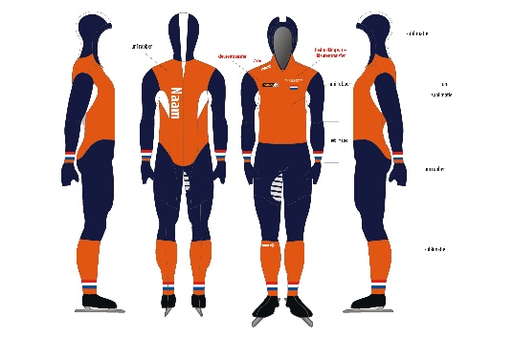 | Maat | Aantal |  | Prijs
 |  |  |  | Op basis van maattabel |  |  | € -
 |  |  |  |  | 0 |  | € -
 |  |  |  |  |  |  | € -
 |  | Prijs |  |  |  |  | € -
 |  |  |  |  |  |  | € -
 |  |  |  |  |  |  | € -
 |  |  |  |  |  |  | € -
 |  |  |  |  | 0
 |  |  |  | Totaal |  |  | € -

Thermo Marathonpak | AGTPH E01 | € 110.00 | 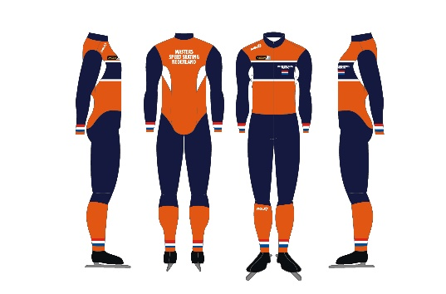 | Maat | Aantal |  | Prijs
 |  |  |  | XS |  |  | € -
 |  |  |  | S |  |  | € -
 |  |  |  | M |  |  | € -
 |  | Prijs |  | L |  |  | € -
 |  |  |  | XL |  |  | € -
 |  |  |  | XXL |  |  | € -
 |  |  |  | XXXL |  |  | € -
 |  |  |  |  | 0
 |  |  |  | Totaal |  |  | € -

Thermojack | AGTJM E04 | € 40.00 | 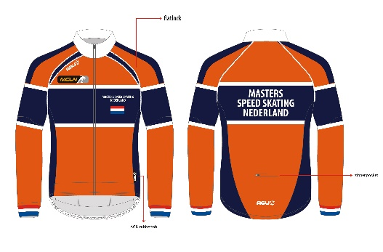 | Maat | Aantal |  | Prijs
 |  |  |  | XS |  |  | € -
 |  |  |  | S |  |  | € -
 |  |  |  | M |  |  | € -
 |  | Prijs incl. korting |  | L |  |  | € -
 |  |  |  | XL |  |  | € -
 |  |  |  | XXL |  |  | € -
 |  |  |  | XXXL |  |  | € -
 |  |  |  |  | 0
 |  |  |  | Totaal |  |  | € -

Ritsbroek | AGTRM E02 | € 57.50 | 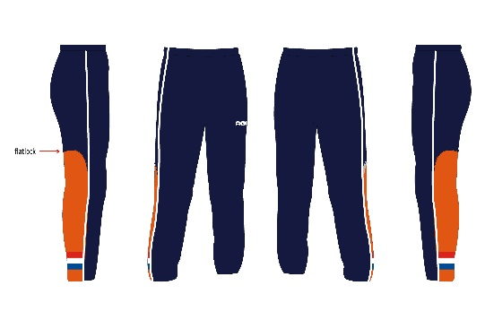 | Maat | Aantal |  | Prijs
 |  |  |  | XS |  |  | € -
 |  |  |  | S |  |  | € -
 |  |  |  | M |  |  | € -
 |  | Prijs |  | L |  |  | € -
 |  |  |  | XL |  |  | € -
 |  |  |  | XXL |  |  | € -
 |  |  |  | XXXL |  |  | € -
 |  |  |  |  | 0
 |  |  |  | Totaal |  |  | € -

Muts | AGHAU 004 | € 20.00 | 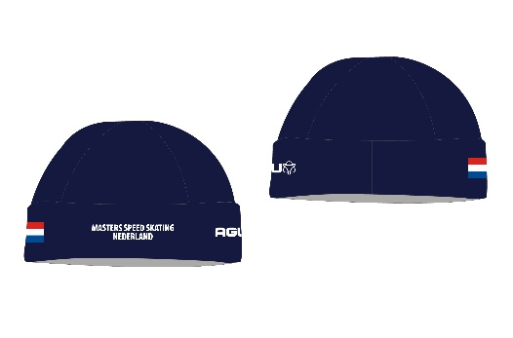 | Maat | Aantal |  | Prijs
 |  |  |  | XS |  |  | € -
 |  |  |  | S |  |  | € -
 |  |  |  | M |  |  | € -
 |  | Prijs |  | L |  |  | € -
 |  |  |  | XL |  |  | € -
 |  |  |  | XXL |  |  | € -
 |  |  |  | XXXL |  |  | € -
 |  |  |  |  | 0
 |  |  |  | Totaal |  |  | € -

Haarband | AGHBU 001 | € 15.00 | 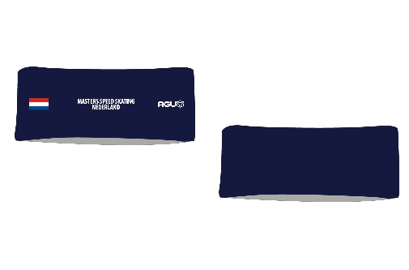 | Maat | Aantal |  | Prijs
 |  |  |  | Onesize |  |  | € -
 |  |  |  |  |  |  | € -
 |  |  |  |  |  |  | € -
 |  | Prijs |  |  |  |  | € -
 |  |  |  |  |  |  | € -
 |  |  |  |  |  |  | € -
 |  |  |  |  |  |  | € -
 |  |  |  |  | 0
 |  |  |  | Totaal |  |  | € -

 |  |  |  | Aantal artikelen |  |  | 0
 |  |  |  | Totaal |  |  | € -
 |  |  |  | Verzendkosten |  |  | € 7.50
 |  |  |  | Totaal |  |  | € 7.50

 |  | LET OP: Het totaalbedrag van jouw bestelling moet je voor 27 oktober 2019 te hebben overgemaakt op:
 |  | Bankrekeningnummer: NL04 RABO 0195 2051 11 t.n.v. MCLN onder vermelding van "Kleding" en je naam.

 |  | Je bestelling is compleet zodra het bestelformulier & de betaling zijn ontvangen.

